AICO
INFORMACIÓN MÍNIMA SOBRE MONITOREO, CONTROL Y SANCIÓN A LA FINANCIACIÓN POLÍTICA PROTOCOLO PARA VERIFICACIÓN DE INFORMACIÓN EN ORGANIZACIONES POLÍTICAS AÑO 2019
 |  |  | Documento que contiene política o directriz sobre la financiación de campaña para elecciones 2019 (o en general); y donde se especifiquen fuentes legales de financiación, montos, destinación y manejo de la donaciones.

 |  |  |  | Partido Revisado |  | Movimiento Autoridades Indígenas AICO
 |  |  |  | Página web evaluada |  | No cumple
 |  |  |  | Revisión realizada por |  | Sergio Nicolás Rocha Camargo
 |  |  |  | Fecha Revisión |  | 9 de mayo de 2019

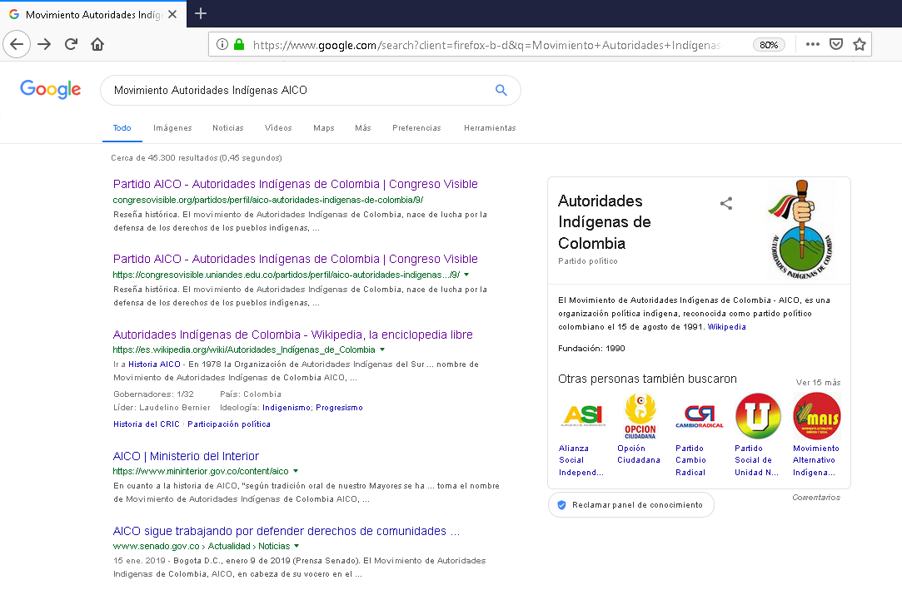
Transparencia Activa | Categoría | Información Mínima Requerida | Indicador de Cumplimiento |  | Ubicación Sitio web | Observaciones
 |  |  | SI | No
 | Existencia de una sección denominada "Transparencia y Acceso a la Información Pública"
Artículo 9 Ley 1712 de 2014 | Información sobre la estructura de la entidad | Funciones y deberes. Contenidos mínimos en los estatutos.
 |  | *Convocatoria, fecha y demás aspectos relacionados con la reunión de la convención del partido o movimiento político.
 |  | *Autoridades, órganos de control, entre estos el Consejo de Control Ético y el Veedor de la respectiva organización, junto con las reglas para su designación y remoción.
 |  | *Mecanismos de impugnación de las decisiones adoptadas por los órganos de dirección, gobierno, administración y control, así como por las respectivas bancadas.
 |  | *Código de Ética, en el que se desarrollen los principios de moralidad y el debido proceso, y en el que se fijen, además, los procedimientos para la aplicación de las sanciones por infracción al mismo.
 |  | *Postulación, selección e inscripción de candidatos a cargos y corporaciones de elección popular mediante mecanismos democráticos teniendo en cuenta el deber de garantizar la equidad de género.
 |  | *Consultas internas, populares o el proceso de consenso para la selección de candidatos a cargos o corporaciones de elección popular y para la toma de decisiones con respecto a su organización o la reforma de los estatutos.
 |  | *Financiación de los partidos o movimientos políticos, de las campañas y, en particular:
 |  | * Forma de recaudo de contribuciones y donaciones, control al origen y cuantía de las mismas,
 |  | * Distribución de la financiación estatal,
 |  | * Apoyo financiero a sus candidatos,
 |  | * Publicidad de todo ingreso y gasto.
 |  | *Procedimiento de formulación, aprobación y ejecución de su programa y de su presupuesto.
 |  | *Sistema de auditoría interna y reglas para la designación del auditor, señalando los mecanismos y procedimientos para el adecuado manejo de la financiación estatal del funcionamiento y de las campañas.
 |  | *Reglas que desarrollen los deberes a cargo de los partidos o movimientos políticos, especificamente para el caso de financiamiento a campañas.
 |  | Departamentos y Áreas
 | Información Presupuestal | Presupuesto vigencia 2019
 |  | Ejecución Presupuestal
 | Talento Humano | Información sobre auditores, contadores, veedores, integrantes de la comisión de ética y directivos
 |  | 1. Nombres y Apellidos
 |  | 2. Empleo, cargo o actividad que desempeña;
 |  | 3. Dirección de correo electrónico institucional.
 |  | 4. Teléfono institucional.
 |  | 5. Asignación salarial
 | Normatividad | Normas generales y reglamentarias, políticas, lineamientos o manuales sobre financiamiento a campañas
 |  | *Constitución Política de Colombia.
 |  | * Ley 130 de 1994.
 |  | * Ley 734 de 2002
 |  | * Ley 996 de 2005.
 |  | * Ley 1475 de 2011
 |  | * Ley 1712 de 2014.
 |  | * Ley 1864 de 2017
 |  | * Ley 1952 de 2019
 |  | Resoluciones CNE
 |  | *Límite a los gastos de campaña
 |  | *Publicidad electoral
 |  | *Reposición de gastos por votos Congreso 2018
 |  | * Código de ética
Artículo 11 Ley 1712 de 2017 | Servicios | Información sobre capacitaciones a candidatos en regulación electoral, financiamiento y rendición de cuentas
 |  | Invitaciones a foros o conferencias sobre financiamiento a campañas
 | Trámites | Formulario postulación candidatos a campañas electorales
 |  | Lineamientos de selección e inscripción de candidatos
 |  | Lineamientos del partido para la solicitud de anticipos
 |  | Información sobre inhabilidades a candidatos
 |  | Formato para impugnar decisiones electorales adoptadas por el partido
 | Procedimiento para la toma de decisiones | Descripción del procedimiento para aprobar presupuesto destinado para las elecciones
 |  | Lineamientos sobre sanciones por irregularidades al financiamiento de campañas
 |  | Política o directriz sobre aportes a la organización política u aportes de militantes para campañas electorales
 |  | Política o directriz sobre la transferencia de recursos privados del partido o movimiento a los candidatos
 | Decisiones que afecten al público | Plataforma programatica y programas de gobierno
 |  | Decisiones sobre acuerdos de coalición
 |  | Informe de sanciones por financiamiento irregular
 | Mecanismos internos y externos de supervisión, notificación y vigilancia | Información sobre Consejo Nacional Electoral
 |  | Informe de auditoria de manejo de recursos vigencia dos años anteriores
 |  | * Descripción del origen de los ingresos del partido, movimiento o campaña
 |  | * Procedimiento utilizado para la aprobación democrática de los presupuestos
 |  | * Concepto sobre cumplimiento de los principios y normas de contabilidad
 | Solicitudes información | Formatos de presentación directa de solicitudes, quejas y reclamos a disposición del público
 |  | Informe de todas las solicitudes, denuncias y los tiempos de respuesta
 | Participación Pública | Invitación y normatividad para la participación de afiliados
 |  | Canal para el reporte ciudadano de irregularidades en el financiamiento de la política
 |  | Formato para ser aportante de campaña como afiliado del partido
 |  | Formato para ser donante de campaña como particular o privado
 | Datos Abiertos | Documentos se encuentran en formato de datos abiertos
 |  | Enlace a Cuentas Claras
Otra Información Financiación de Campañas | Cuentas Claras | Instructivo para el reporte a través de Cuentas Claras
 | Rendición de Cuentas | Instructivos para rendición de cuentas
 |  | * Fuentes prohibidas para la financiación de campaña
 |  | * Topes establecidos para la campaña electoral del 2019

Partidos Somos
INFORMACIÓN MÍNIMA SOBRE MONITOREO, CONTROL Y SANCIÓN A LA FINANCIACIÓN POLÍTICA PROTOCOLO PARA VERIFICACIÓN DE INFORMACIÓN EN ORGANIZACIONES POLÍTICAS AÑO 2019
 |  |  | Documento que contiene política o directriz sobre la financiación de campaña para elecciones 2019 (o en general); y donde se especifiquen fuentes legales de financiación, montos, destinación y manejo de la donaciones.

 |  |  |  | Partido Revisado |  | Partido SOMOS
 |  |  |  | Página web evaluada |  | No cumple
 |  |  |  | Revisión realizada por |  | Sergio Nicolás Rocha Camargo

Transparencia Activa | Categoría | Información Mínima Requerida | Indicador de Cumplimiento |  | Ubicación Sitio web | Observaciones
 |  |  | SI | No
 | Existencia de una sección denominada "Transparencia y Acceso a la Información Pública"
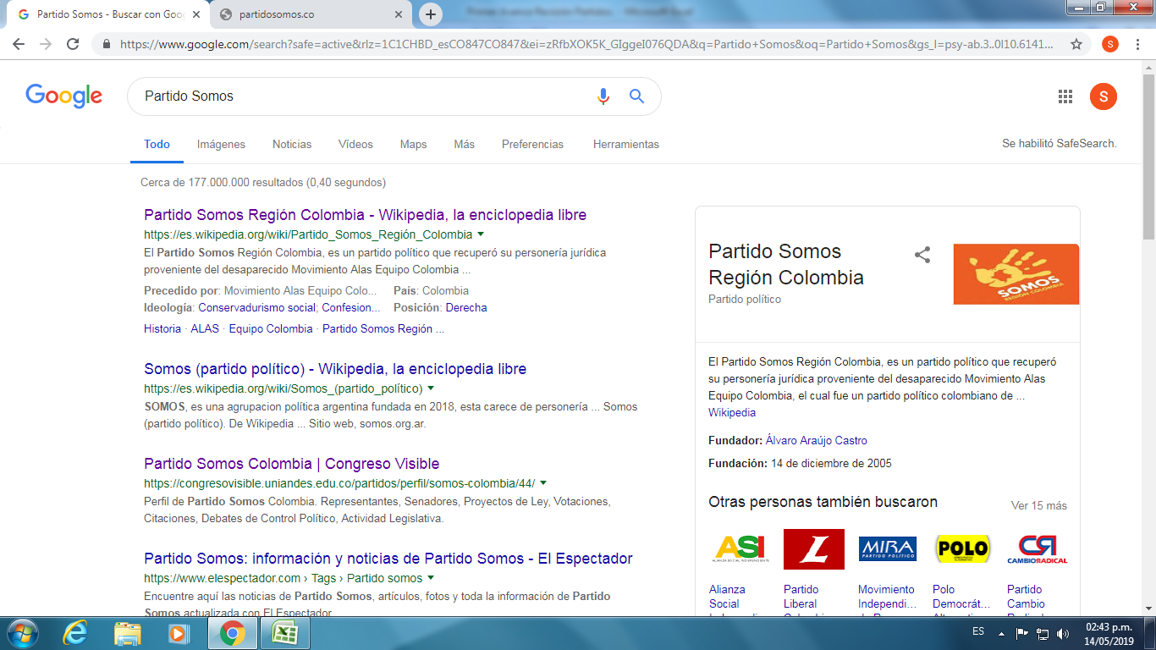
Artículo 9 Ley 1712 de 2014 | Información sobre la estructura de la entidad | Funciones y deberes. Contenidos mínimos en los estatutos.
 |  | *Convocatoria, fecha y demás aspectos relacionados con la reunión de la convención del partido o movimiento político.
 |  | *Autoridades, órganos de control, entre estos el Consejo de Control Ético y el Veedor de la respectiva organización, junto con las reglas para su designación y remoción.
 |  | *Mecanismos de impugnación de las decisiones adoptadas por los órganos de dirección, gobierno, administración y control, así como por las respectivas bancadas.
 |  | *Código de Ética, en el que se desarrollen los principios de moralidad y el debido proceso, y en el que se fijen, además, los procedimientos para la aplicación de las sanciones por infracción al mismo.
 |  | *Postulación, selección e inscripción de candidatos a cargos y corporaciones de elección popular mediante mecanismos democráticos teniendo en cuenta el deber de garantizar la equidad de género.
 |  | *Consultas internas, populares o el proceso de consenso para la selección de candidatos a cargos o corporaciones de elección popular y para la toma de decisiones con respecto a su organización o la reforma de los estatutos.
 |  | *Financiación de los partidos o movimientos políticos, de las campañas y, en particular:
 |  | * Forma de recaudo de contribuciones y donaciones, control al origen y cuantía de las mismas,
 |  | * Distribución de la financiación estatal,
 |  | * Apoyo financiero a sus candidatos,
 |  | * Publicidad de todo ingreso y gasto.
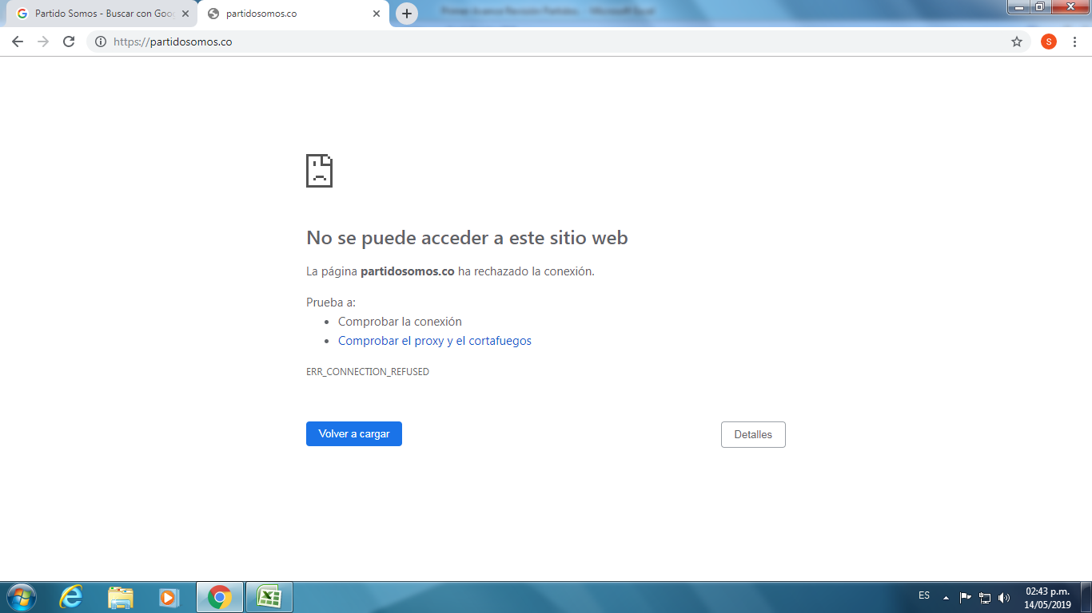
 |  | *Procedimiento de formulación, aprobación y ejecución de su programa y de su presupuesto.
 |  | *Sistema de auditoría interna y reglas para la designación del auditor, señalando los mecanismos y procedimientos para el adecuado manejo de la financiación estatal del funcionamiento y de las campañas.
 |  | *Reglas que desarrollen los deberes a cargo de los partidos o movimientos políticos, especificamente para el caso de financiamiento a campañas.
 |  | Departamentos y Áreas
 | Información Presupuestal | Presupuesto vigencia 2019
 |  | Ejecución Presupuestal
 | Talento Humano | Información sobre auditores, contadores, veedores, integrantes de la comisión de ética y directivos
 |  | 1. Nombres y Apellidos
 |  | 2. Empleo, cargo o actividad que desempeña;
 |  | 3. Dirección de correo electrónico institucional.
 |  | 4. Teléfono institucional.
 |  | 5. Asignación salarial
 | Normatividad | Normas generales y reglamentarias, políticas, lineamientos o manuales sobre financiamiento a campañas
 |  | *Constitución Política de Colombia.
 |  | * Ley 130 de 1994.
 |  | * Ley 734 de 2002
 |  | * Ley 996 de 2005.
 |  | * Ley 1475 de 2011
 |  | * Ley 1712 de 2014.
 |  | * Ley 1864 de 2017
 |  | * Ley 1952 de 2019
 |  | Resoluciones CNE
 |  | *Límite a los gastos de campaña
 |  | *Publicidad electoral
 |  | *Reposición de gastos por votos Congreso 2018
 |  | * Código de ética
Artículo 11 Ley 1712 de 2017 | Servicios | Información sobre capacitaciones a candidatos en regulación electoral, financiamiento y rendición de cuentas
 |  | Invitaciones a foros o conferencias sobre financiamiento a campañas
 | Trámites | Formulario postulación candidatos a campañas electorales
 |  | Lineamientos de selección e inscripción de candidatos
 |  | Lineamientos del partido para la solicitud de anticipos
 |  | Información sobre inhabilidades a candidatos
 |  | Formato para impugnar decisiones electorales adoptadas por el partido
 | Procedimiento para la toma de decisiones | Descripción del procedimiento para aprobar presupuesto destinado para las elecciones
 |  | Lineamientos sobre sanciones por irregularidades al financiamiento de campañas
 |  | Política o directriz sobre aportes a la organización política u aportes de militantes para campañas electorales
 |  | Política o directriz sobre la transferencia de recursos privados del partido o movimiento a los candidatos
 | Decisiones que afecten al público | Plataforma programatica y programas de gobierno
 |  | Decisiones sobre acuerdos de coalición
 |  | Informe de sanciones por financiamiento irregular
 |  | Lista de candidatos avalados
 |  | *Nombres y Apellidos
 |  | * Hoja de vida candidatos/ trayectoria política avalados
 |  | * Corporación pública a la cual aspiran
 | Mecanismos internos y externos de supervisión, notificación y vigilancia | Información sobre Consejo Nacional Electoral
 |  | Informe de auditoria de manejo de recursos vigencia dos años anteriores
 |  | * Descripción del origen de los ingresos del partido, movimiento o campaña
 |  | * Procedimiento utilizado para la aprobación democrática de los presupuestos
 |  | * Concepto sobre cumplimiento de los principios y normas de contabilidad
 | Solicitudes información | Formatos de presentación directa de solicitudes, quejas y reclamos a disposición del público
 |  | Informe de todas las solicitudes, denuncias y los tiempos de respuesta
 | Participación Pública | Invitación y normatividad para la participación de afiliados
 |  | Canal para el reporte ciudadano de irregularidades en el financiamiento de la política
 |  | Formato para ser aportante de campaña como afiliado del partido
 |  | Formato para ser donante de campaña como particular o privado
 | Datos Abiertos | Documentos se encuentran en formato de datos abiertos
 |  | Enlace a Cuentas Claras
Otra Información Financiación de Campañas | Cuentas Claras | Instructivo para el reporte a través de Cuentas Claras
 | Rendición de Cuentas | Instructivos para rendición de cuentas
 |  | * Fuentes prohibidas para la financiación de campaña
 |  | * Topes establecidos para la campaña electoral del 2019

Partido FARC
INFORMACIÓN MÍNIMA SOBRE MONITOREO, CONTROL Y SANCIÓN A LA FINANCIACIÓN POLÍTICA PROTOCOLO PARA VERIFICACIÓN DE INFORMACIÓN EN ORGANIZACIONES POLÍTICAS AÑO 2019
 |  |  | Documento que contiene política o directriz sobre la financiación de campaña para elecciones 2019 (o en general); y donde se especifiquen fuentes legales de financiación, montos, destinación y manejo de la donaciones.

 |  |  |  | Partido Revisado |  | Partido FARC
 |  |  |  | Página web evaluada |  | No cumple
 |  |  |  | Revisión realizada por

Transparencia Activa | Categoría | Información Mínima Requerida | Indicador de Cumplimiento |  | Ubicación Sitio web | Observaciones
 |  |  | SI | No
 | Existencia de una sección denominada "Transparencia y Acceso a la Información Pública"
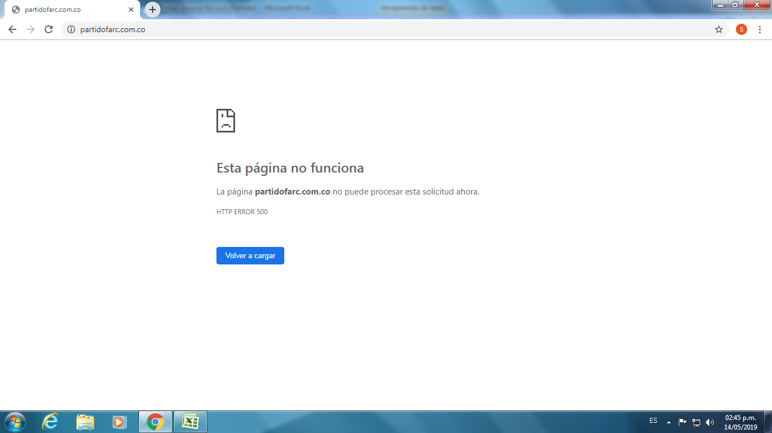
Artículo 9 Ley 1712 de 2014 | Información sobre la estructura de la entidad | Funciones y deberes. Contenidos mínimos en los estatutos.
 |  | *Convocatoria, fecha y demás aspectos relacionados con la reunión de la convención del partido o movimiento político.
 |  | *Autoridades, órganos de control, entre estos el Consejo de Control Ético y el Veedor de la respectiva organización, junto con las reglas para su designación y remoción.
 |  | *Mecanismos de impugnación de las decisiones adoptadas por los órganos de dirección, gobierno, administración y control, así como por las respectivas bancadas.
 |  | *Código de Ética, en el que se desarrollen los principios de moralidad y el debido proceso, y en el que se fijen, además, los procedimientos para la aplicación de las sanciones por infracción al mismo.
 |  | *Postulación, selección e inscripción de candidatos a cargos y corporaciones de elección popular mediante mecanismos democráticos teniendo en cuenta el deber de garantizar la equidad de género.
 |  | *Consultas internas, populares o el proceso de consenso para la selección de candidatos a cargos o corporaciones de elección popular y para la toma de decisiones con respecto a su organización o la reforma de los estatutos.
 |  | *Financiación de los partidos o movimientos políticos, de las campañas y, en particular:
 |  | * Forma de recaudo de contribuciones y donaciones, control al origen y cuantía de las mismas,
 |  | * Distribución de la financiación estatal,
 |  | * Apoyo financiero a sus candidatos,
 |  | * Publicidad de todo ingreso y gasto.
 |  | *Procedimiento de formulación, aprobación y ejecución de su programa y de su presupuesto.
 |  | *Sistema de auditoría interna y reglas para la designación del auditor, señalando los mecanismos y procedimientos para el adecuado manejo de la financiación estatal del funcionamiento y de las campañas.
 |  | *Reglas que desarrollen los deberes a cargo de los partidos o movimientos políticos, especificamente para el caso de financiamiento a campañas.
 |  | Departamentos y Áreas
 | Información Presupuestal | Presupuesto vigencia 2019
 |  | Ejecución Presupuestal
 | Talento Humano | Información sobre auditores, contadores, veedores, integrantes de la comisión de ética y directivos
 |  | 1. Nombres y Apellidos
 |  | 2. Empleo, cargo o actividad que desempeña;
 |  | 3. Dirección de correo electrónico institucional.
 |  | 4. Teléfono institucional.
 |  | 5. Asignación salarial
 | Normatividad | Normas generales y reglamentarias, políticas, lineamientos o manuales sobre financiamiento a campañas
 |  | *Constitución Política de Colombia.
...

Mov. Todos Somos Col.
...
 |  | Partido Revisado |  | Movimiento Todos Somos Colombia
 |  | Página web evaluada |  | No cumple
 |  | Revisión realizada por |  | Sergio Nicolás Rocha Camargo

Información Mínima Requerida | Indicador de Cumplimiento |  | Ubicación Sitio web | Observaciones
 | SI | No
...
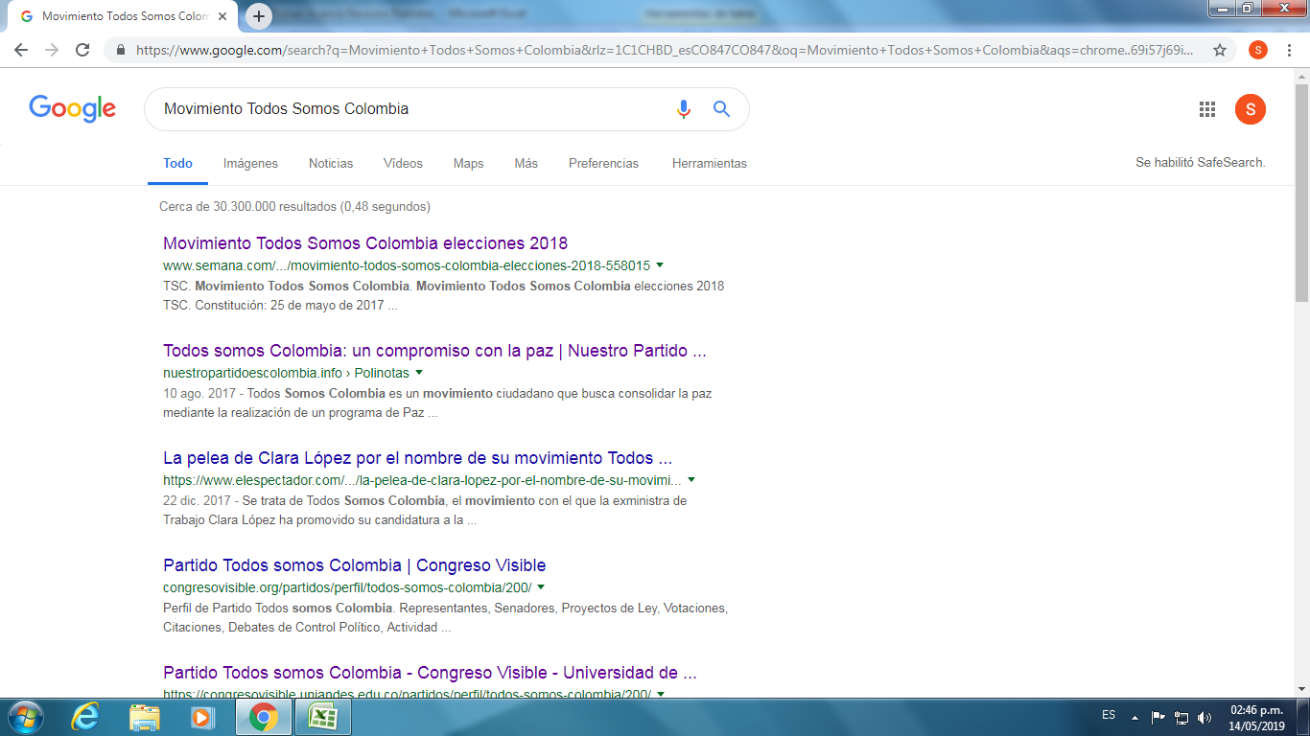
Funciones y deberes. Contenidos mínimos en los estatutos.
*Convocatoria, fecha y demás aspectos relacionados con la reunión de la convención del partido o movimiento político.
*Autoridades, órganos de control, entre estos el Consejo de Control Ético y el Veedor de la respectiva organización, junto con las reglas para su designación y remoción.
*Mecanismos de impugnación de las decisiones adoptadas por los órganos de dirección, gobierno, administración y control, así como por las respectivas bancadas.
*Código de Ética, en el que se desarrollen los principios de moralidad y el debido proceso, y en el que se fijen, además, los procedimientos para la aplicación de las sanciones por infracción al mismo.
*Postulación, selección e inscripción de candidatos a cargos y corporaciones de elección popular mediante mecanismos democráticos teniendo en cuenta el deber de garantizar la equidad de género.
*Consultas internas, populares o el proceso de consenso para la selección de candidatos a cargos o corporaciones de elección popular y para la toma de decisiones con respecto a su organización o la reforma de los estatutos.
*Financiación de los partidos o movimientos políticos, de las campañas y, en particular:
* Forma de recaudo de contribuciones y donaciones, control al origen y cuantía de las mismas,
* Distribución de la financiación estatal,
* Apoyo financiero a sus candidatos,
* Publicidad de todo ingreso y gasto.
*Procedimiento de formulación, aprobación y ejecución de su programa y de su presupuesto.
*Sistema de auditoría interna y reglas para la designación del auditor, señalando los mecanismos y procedimientos para el adecuado manejo de la financiación estatal del funcionamiento y de las campañas.
*Reglas que desarrollen los deberes a cargo de los partidos o movimientos políticos, especificamente para el caso de financiamiento a campañas.
Departamentos y Áreas
Presupuesto vigencia 2019
Ejecución Presupuestal
Información sobre auditores, contadores, veedores, integrantes de la comisión de ética y directivos
1. Nombres y Apellidos
2. Empleo, cargo o actividad que desempeña;
3. Dirección de correo electrónico institucional.
4. Teléfono institucional.
...

PRE
...
 | Documento que contiene política o directriz sobre la financiación de campaña para elecciones 2019 (o en general); y donde se especifiquen fuentes legales de financiación, montos, destinación y manejo de la donaciones.

 |  | Partido Revisado |  | Partido de Reivindicación Etnica PRE
 |  | Página web evaluada |  | No cumple
 |  | Revisión realizada por |  | Sergio Nicolás Rocha Camargo

Información Mínima Requerida | Indicador de Cumplimiento |  | Ubicación Sitio web | Observaciones
 | SI | No
...
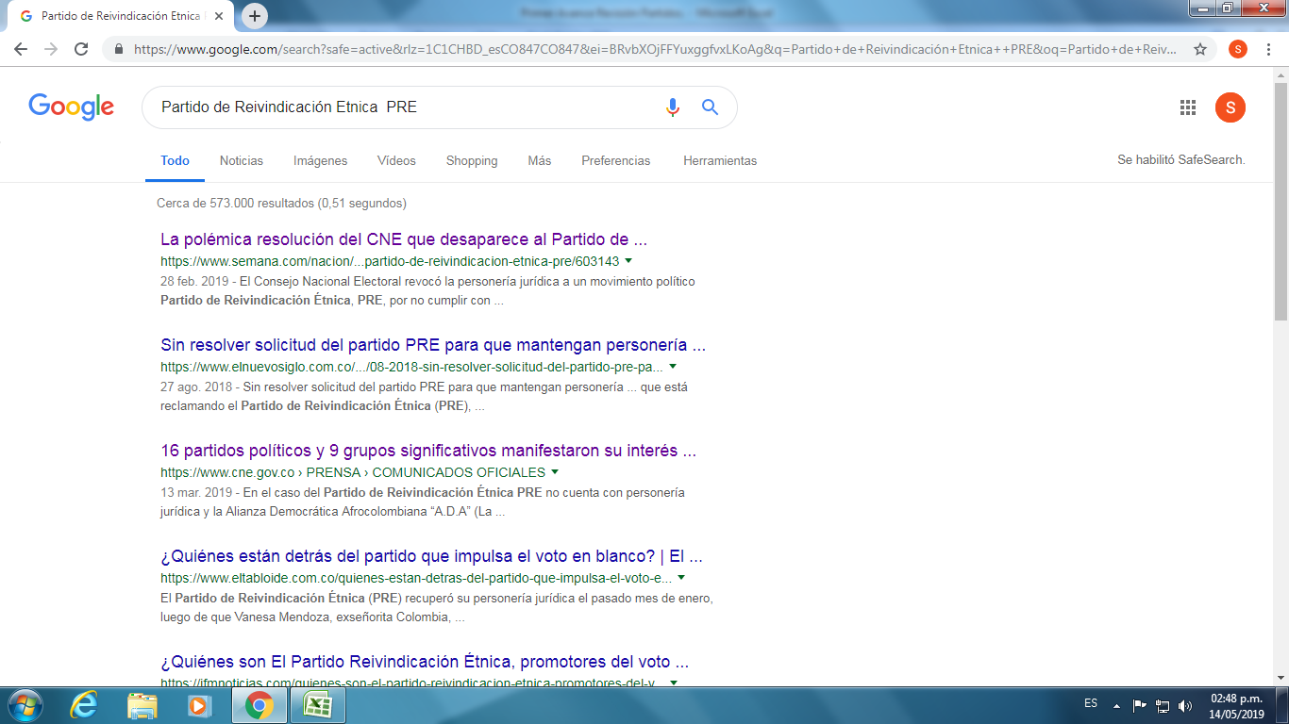
Funciones y deberes. Contenidos mínimos en los estatutos.
*Convocatoria, fecha y demás aspectos relacionados con la reunión de la convención del partido o movimiento político.
*Autoridades, órganos de control, entre estos el Consejo de Control Ético y el Veedor de la respectiva organización, junto con las reglas para su designación y remoción.
*Mecanismos de impugnación de las decisiones adoptadas por los órganos de dirección, gobierno, administración y control, así como por las respectivas bancadas.
*Código de Ética, en el que se desarrollen los principios de moralidad y el debido proceso, y en el que se fijen, además, los procedimientos para la aplicación de las sanciones por infracción al mismo.
*Postulación, selección e inscripción de candidatos a cargos y corporaciones de elección popular mediante mecanismos democráticos teniendo en cuenta el deber de garantizar la equidad de género.
*Consultas internas, populares o el proceso de consenso para la selección de candidatos a cargos o corporaciones de elección popular y para la toma de decisiones con respecto a su organización o la reforma de los estatutos.
*Financiación de los partidos o movimientos políticos, de las campañas y, en particular:
* Forma de recaudo de contribuciones y donaciones, control al origen y cuantía de las mismas,
* Distribución de la financiación estatal,
* Apoyo financiero a sus candidatos,
* Publicidad de todo ingreso y gasto.
*Procedimiento de formulación, aprobación y ejecución de su programa y de su presupuesto.
*Sistema de auditoría interna y reglas para la designación del auditor, señalando los mecanismos y procedimientos para el adecuado manejo de la financiación estatal del funcionamiento y de las campañas.
*Reglas que desarrollen los deberes a cargo de los partidos o movimientos políticos, especificamente para el caso de financiamiento a campañas.
Departamentos y Áreas
Presupuesto vigencia 2019
Ejecución Presupuestal
Información sobre auditores, contadores, veedores, integrantes de la comisión de ética y directivos
1. Nombres y Apellidos
...

